상품제안서
한지 알태극훈민 연엽선 전통부채 | 상품코드: F26633

 |  |  |  |  |  |  | 02-412-0044 | www.easy1.co.kr
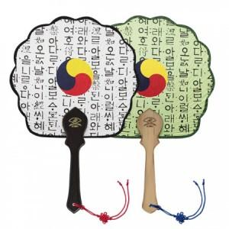

【상세/제작정보】 | 기본수량 미만 인쇄시 비용 추가. 실크1도인쇄 개당 : 단면 150원 / 양면 300원

【인쇄/포장옵션】 | 실크 / 포장불가능

【공급단가】 | 수량 | 200~ | 500~ | 1,000~ | 3,000~ | 5,000~
*VAT별도 | 단가 | 3,120원 | 3,070원 | 3,000원 | 2,920원 | 2,870원

【상품 URL】 | https://dev.easy1.co.kr:443/src/goods_detail.php?gdno=26633

